道路中心线
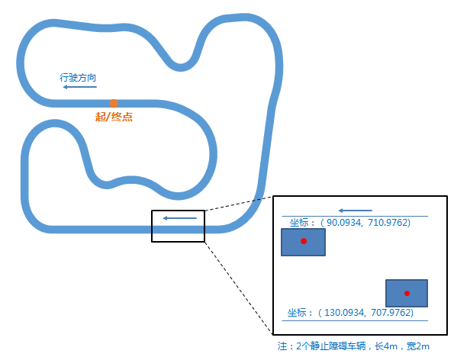
x | y
0 | 900 | 起点
-90 | 900
-95 | 900
-100 | 900
-105 | 900
-108.9 | 900
-115.2721 | 900.3339
-121.5743 | 901.3321
-127.7377 | 902.9836
-133.6947 | 905.2703
-139.38 | 908.1671
-144.7314 | 911.6423
-149.6902 | 915.6579
-154.2021 | 920.1698
-158.2177 | 925.1286
-161.6929 | 930.48
-164.5897 | 936.1653
-166.8764 | 942.1223
-168.5279 | 948.2857
-169.5261 | 954.5879
-169.86 | 960.96
-169.5261 | 967.3321
-168.5279 | 973.6343
-166.8764 | 979.7977
-164.5897 | 985.7547
-161.6929 | 991.44
-158.2177 | 996.7914
-154.2021 | 1001.7502
-149.6902 | 1006.2621
-144.7314 | 1010.2777
-139.38 | 1013.7529
-133.6947 | 1016.6497
-127.7377 | 1018.9364
-121.5743 | 1020.5879
-115.2721 | 1021.5861
-108.9 | 1021.92
-102.5279 | 1021.5861
-97.5553 | 1021.0634
-92.5827 | 1020.5408
-87.6101 | 1020.0181
-82.6375 | 1019.4955
-77.6649 | 1018.9728
-72.6923 | 1018.4502
-67.7197 | 1017.9276
-62.7471 | 1017.4049
-57.7745 | 1016.8823
-52.8019 | 1016.3596
-47.8292 | 1015.837
-42.8566 | 1015.3143
-39.9725 | 1015.0112
-31.4937 | 1014.2694
-22.9942 | 1013.824
-14.4843 | 1013.6754
-5.9744 | 1013.824
2.5251 | 1014.2694
11.0039 | 1015.0112
18.969 | 1015.4286
26.9341 | 1015.0112
34.8119 | 1013.7635
42.5161 | 1011.6992
49.9623 | 1008.8408
57.069 | 1005.2198
63.7582 | 1000.8757
69.9567 | 995.8563
75.5966 | 990.2164
78.9423 | 986.5007
82.2879 | 982.7849
85.6336 | 979.0692
88.9792 | 975.3535
92.3249 | 971.6378
95.6705 | 967.9221
99.0162 | 964.2063
100.4941 | 962.676
102.0751 | 961.2524
103.7516 | 959.9426
105.5153 | 958.7529
107.3578 | 957.6892
109.2699 | 956.7566
111.2425 | 955.9596
113.2658 | 955.3022
115.3301 | 954.7875
117.4253 | 954.4181
119.5411 | 954.1957
121.6673 | 954.1214
123.7934 | 954.1957
125.9093 | 954.4181
128.0044 | 954.7875
130.0687 | 955.3022
132.092 | 955.9596
134.0646 | 956.7566
135.9767 | 957.6892
137.8192 | 958.7529
139.5829 | 959.9426
141.2594 | 961.2524
142.8404 | 962.676
144.3183 | 964.2063
145.6858 | 965.8361
146.9363 | 967.5572
148.0637 | 969.3614
149.0625 | 971.2399
149.9278 | 973.1834
151.8008 | 977.8193
153.6739 | 982.4553
155.5469 | 987.0912
157.4199 | 991.7271
158.4988 | 994.3974
160.9256 | 999.6017
163.8831 | 1004.5238
167.3389 | 1009.1098
171.2552 | 1013.3095
175.5889 | 1017.0767
180.2928 | 1020.3704
185.3151 | 1023.1543
190.6009 | 1025.398
196.0923 | 1027.0769
201.7291 | 1028.1726
205.5373 | 1028.5728
210.5251 | 1028.9216
215.5129 | 1029.2704
220.5007 | 1029.6192
225.4886 | 1029.968
230.4764 | 1030.3167
234.0676 | 1030.5679
243.633 | 1030.4844
253.0675 | 1028.9056
262.1389 | 1025.8703
270.6238 | 1021.4534
278.3133 | 1015.7635
285.018 | 1008.9407
290.5729 | 1001.1531
294.8411 | 992.5924
297.7176 | 983.4694
299.9332 | 970.9037
300.8233 | 958.1753
300.378 | 945.4236
298.6022 | 932.7882
295.5154 | 920.4077
292.7453 | 912.3628
289.8366 | 903.9153
287.5242 | 895.2854
285.8195 | 886.5153
285.0373 | 881.5769
284.2552 | 876.6384
283.473 | 871.7
282.6908 | 866.7615
281.9086 | 861.8231
281.1265 | 856.8847
280.3443 | 851.9462
279.5621 | 847.0078
278.7799 | 842.0693
277.9978 | 837.1309
277.2156 | 832.1924
276.4334 | 827.254
275.6513 | 822.3156
274.8691 | 817.3771
274.0869 | 812.4387
273.3047 | 807.5002
272.5226 | 802.5618
271.7404 | 797.6234
270.9582 | 792.6849
270.1761 | 787.7465
269.3939 | 782.808
268.6117 | 777.8696
268.3677 | 776.3288
265.4646 | 764.2366
260.7056 | 752.7475
254.208 | 742.1442
246.1316 | 732.688
236.6753 | 724.6116
226.0721 | 718.114
214.583 | 713.355
202.4908 | 710.4519
190.0934 | 709.4762
180.0934 | 709.4762
170.0934 | 709.4762
160.0934 | 709.4762
150.0934 | 709.4762
140.0934 | 709.4762
130.0934 | 709.4762 | 目标物1
120.0934 | 709.4762
110.0934 | 709.4762
100.0934 | 709.4762
90.0934 | 709.4762 | 目标物2
80.0934 | 709.4762
70.0934 | 709.4762
60.0934 | 709.4762
50.0934 | 709.4762
40.0934 | 709.4762
30.0934 | 709.4762
20.0934 | 709.4762
10.0934 | 709.4762
0.0934 | 709.4762
-9.9066 | 709.4762
-19.9066 | 709.4762
-29.9066 | 709.4762
-39.9066 | 709.4762
-49.9066 | 709.4762
-59.9066 | 709.4762
-69.9066 | 709.4762
-79.9066 | 709.4762
-89.9066 | 709.4762
-99.9066 | 709.4762
-109.9066 | 709.4762
-113.1066 | 709.4762
-120.7359 | 710.0767
-128.1774 | 711.8632
-135.2477 | 714.7918
-141.7729 | 718.7905
-147.5922 | 723.7606
-152.5624 | 729.5799
-156.561 | 736.1051
-159.4897 | 743.1755
-161.2762 | 750.6169
-161.8766 | 758.2462
-161.8766 | 763.2462
-161.8766 | 768.2462
-161.8766 | 773.2462
-161.8766 | 778.2462
-161.8766 | 783.2462
-161.8766 | 788.2462
-161.8766 | 793.2462
-161.8766 | 798.2462
-161.8766 | 803.2462
-161.8766 | 808.2462
-161.8766 | 813.2462
-161.8766 | 815.4562
-161.5761 | 821.1907
-160.6778 | 826.8623
-159.1916 | 832.4089
-157.1337 | 837.7698
-154.5268 | 842.8862
-151.3993 | 847.7021
-147.7856 | 852.1647
-143.7251 | 856.2252
-139.2625 | 859.8389
-134.4466 | 862.9664
-129.3302 | 865.5733
-123.9693 | 867.6312
-118.4227 | 869.1174
-112.7511 | 870.0157
-107.0166 | 870.3162
-101.2822 | 870.0157
-95.6106 | 869.1174
-90.064 | 867.6312
-84.7031 | 865.5733
-79.5866 | 862.9664
-74.7707 | 859.8389
-70.3081 | 856.2252
-66.2477 | 852.1647
-62.634 | 847.7021
-59.5065 | 842.8862
-56.8995 | 837.7698
-54.8417 | 832.4089
-53.2966 | 827.6536
-51.7515 | 822.8983
-50.2064 | 818.1431
-48.6613 | 813.3878
-47.1162 | 808.6325
-45.5712 | 803.8772
-44.2331 | 799.7591
-43.6471 | 798.1044
-42.9754 | 796.4826
-42.2196 | 794.8982
-41.382 | 793.3555
-40.4648 | 791.8587
-39.4705 | 790.412
-38.4019 | 789.0194
-37.2618 | 787.6845
-36.0535 | 786.4112
-34.7801 | 785.2028
-33.4453 | 784.0628
-32.0526 | 782.9941
-30.6059 | 781.9998
-29.1092 | 781.0826
-27.5665 | 780.245
-25.9821 | 779.4893
-24.3603 | 778.8175
-22.7055 | 778.2315
-21.0224 | 777.733
-19.3155 | 777.3232
-17.5894 | 777.0033
-15.849 | 776.7742
-14.099 | 776.6364
-12.3442 | 776.5905
-10.5894 | 776.6364
-8.8394 | 776.7742
-7.0989 | 777.0033
-5.3729 | 777.3232
-3.666 | 777.733
-1.9829 | 778.2315
-0.3281 | 778.8175
8.7746 | 781.7752
18.1367 | 783.7651
27.6554 | 784.7656
37.2266 | 784.7656
46.7454 | 783.7651
56.1075 | 781.7752
65.2102 | 778.8175
73.9539 | 774.9246
82.2428 | 770.139
88.0443 | 766.7895
94.1642 | 764.0647
100.5353 | 761.9946
107.0879 | 760.6018
113.7502 | 759.9016
120.4492 | 759.9016
127.1115 | 760.6018
133.6642 | 761.9946
140.0353 | 764.0647
146.1551 | 766.7895
151.9566 | 770.139
157.3762 | 774.0765
162.3546 | 778.559
166.8371 | 783.5374
170.7747 | 788.957
174.1242 | 794.7585
176.8489 | 800.8783
178.919 | 807.2495
180.3118 | 813.8021
181.012 | 820.4644
181.012 | 827.1634
180.3118 | 833.8257
178.919 | 840.3783
176.8489 | 846.7494
174.1242 | 852.8693
170.7747 | 858.6708
166.8371 | 864.0904
162.3546 | 869.0687
157.3762 | 873.5512
151.9566 | 877.4888
150.5396 | 878.3828
137.0819 | 885.6898
122.9341 | 891.55
108.2512 | 895.8993
93.1941 | 898.69
77.9278 | 899.8915
74.0981 | 900
69.0981 | 900
64.0981 | 900
59.0981 | 900
54.0981 | 900
49.0981 | 900
44.0981 | 900
39.0981 | 900
34.0981 | 900
29.0981 | 900
24.0981 | 900
19.0981 | 900
14.0981 | 900
9.0981 | 900
4.0981 | 900
0 | 900

参考效果
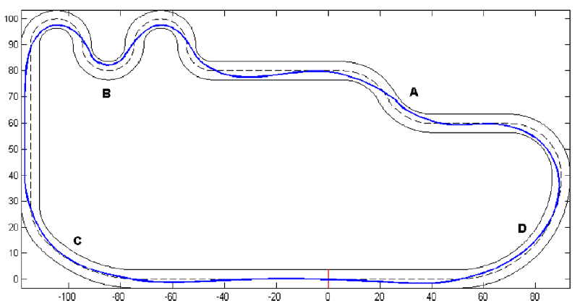
利用车辆宽度，通过各种约束，达到最快通过赛道，此处未包含障碍物

